Sheet1
基本类型
品牌： | Emersongear BlueLabel |  |  | 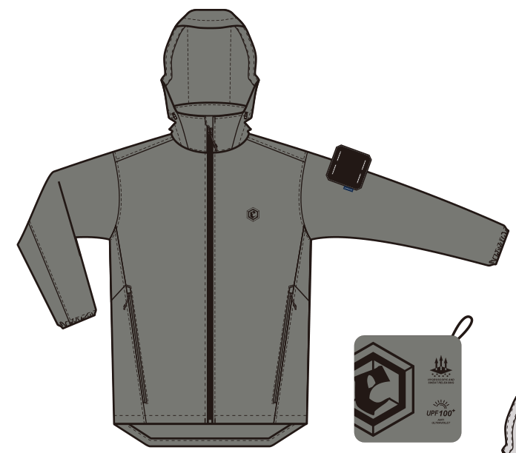
品名: | Emersongear 蓝标系列“星宿”通勤防晒皮肤衣
款号: | EMB9610
主料（成分）: | 88%尼龙 12%氨纶
适宜温度： | 15℃-25℃
尺寸: | XS / S / M / L / XL / 2XL / 3XL / 4XL
颜色： | 灰色 / 灰蓝 / 白色
功能: | 运动剪裁 / 吸湿排汗 / 轻柔舒适 / 凉感透气 / UPF100+ / 挺括版型
场景（选填）: | 射击 / 户外 / 登山 / 城市 / 商旅 / 通勤 / 徒步 / 露营 / 战术造型
包装 | 透明塑料袋
毛重 | 0.452kg
净重 | 0.432kg
成品部位尺寸表(单位：英寸/厘米)
尺码 名称 | XS | XS | S | S | M | M | L | L | XL | XL | 2XL | 2XL | 3XL | 3XL | 4XL | 4XL
 | 英寸 | 厘米 | 英寸 | 厘米 | 英寸 | 厘米 | 英寸 | 厘米 | 英寸 | 厘米 | 英寸 | 厘米 | 英寸 | 厘米 | 英寸 | 厘米
衣长（后中） | 27.5 | 69.85 | 28.25 | 71.76 | 29 | 73.66 | 29.75 | 75.57 | 30.5 | 77.47 | 31.25 | 79.38 | 32 | 81.28 | 32.75 | 83.19
领围（全围） | 20.25 | 51.44 | 20.5 | 52.07 | 20.75 | 52.71 | 21 | 53.34 | 21.25 | 53.98 | 21.5 | 54.61 | 21.75 | 55.25 | 22 | 55.88
肩宽 | 17 | 43.18 | 17.5 | 44.45 | 18 | 45.72 | 18.5 | 46.99 | 19 | 48.26 | 19.5 | 49.53 | 20 | 50.80 | 20.5 | 52.07
胸围（全围） | 39.75 | 100.97 | 41.75 | 106.05 | 43.75 | 111.13 | 45.75 | 116.21 | 47.75 | 121.29 | 49.75 | 126.37 | 51.75 | 131.45 | 53.75 | 136.53
脚围（全围） | 39.75 | 100.97 | 41.75 | 106.05 | 43.75 | 111.13 | 45.75 | 116.21 | 47.75 | 121.29 | 49.75 | 126.37 | 51.75 | 131.45 | 53.75 | 136.53
袖长 | 25 | 63.50 | 25.5 | 64.77 | 26 | 66.04 | 26.5 | 67.31 | 27 | 68.58 | 27.5 | 69.85 | 28 | 71.12 | 28.5 | 72.39
袖口（全围） | 7.5 | 19.05 | 8 | 20.32 | 8.5 | 21.59 | 9 | 22.86 | 9.5 | 24.13 | 9.75 | 24.77 | 10 | 25.40 | 10.25 | 26.04
身高(单位：CM) | 161-165 |  | 166-170 |  | 171-175 |  | 176-180 |  | 181-185 |  | 186-190 |  | 191-195 |  | 196-200
体重（单位:kg) | 56-60 |  | 61-65 |  | 66-70 |  | 71-75 |  | 76-80 |  | 81-85 |  | 86-90 |  | 91-95
产品卖点
1.功能面料： ①吸湿排汗：HYDROCOOL织物吸收身体出汗形成的体表湿气，并快速传导至织物表面，帮助纤维更高效地进行持续蒸发和热交换，在皮肤上产生凉爽舒适感。同时增加耐洗亲水性，耐洗易去污效果和抗静电效果。 ②抗紫外线工艺：UPF为紫外线防护系数，按照国家质检标准，UPF＞40为防晒服标准指标，UPF数值越大防晒效果越好，常规市面品牌防晒服防晒指数均为UPF50+，我们此款产品做到UPF100+是远高于标准数值一倍之多。 ③四面高弹：12%弹力纤维加持，高弹舒适，运动登山不舒服。
2.腋下激光透气孔：腋下裁片激光冲孔设计，提高设计科技感，同时在运动时保持体内空气流通，不闷热。
3.收纳帽设计：帽子可收纳，既可连帽穿戴提高防晒面积，也可收纳成立领夹克。
4.收纳设计：侧袋可反向收纳成小方袋，方便携带和收纳。
5.下摆可调节：下摆抽绳调节，提高防风效果。
6.多季节通用性：四季可穿，性别不限，使用季节和场景范围之大。

